Лист подбора
№ Заказа | Кол-во | Сумма | Артикул | Название | Подключение | Дата | Дата отгрузки | № Стикера | Этикетка | Склад отгрузки
79069920-0075-1 | 1 | 615 | N316-09 | Автоматический передний и задний регулятор стеклоподъемника, регулировка двигателя, шестерня для MAZDA 3 5 6 CX-7 CX-9 RX-8, запасные части | OZN-ИП | 2025-07-08 06:17 | 2025-07-08 |  | 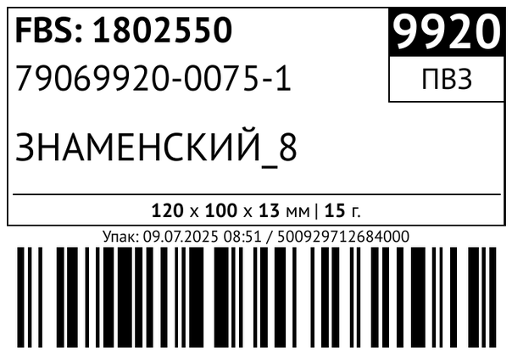 | Солидарности FBS
28544283-0935-1 | 1 | 900 | 549-50930 | Втулки поворотного механизма для полки обувницы | OZN-ИП | 2025-07-08 09:02 | 2025-07-08 |  | 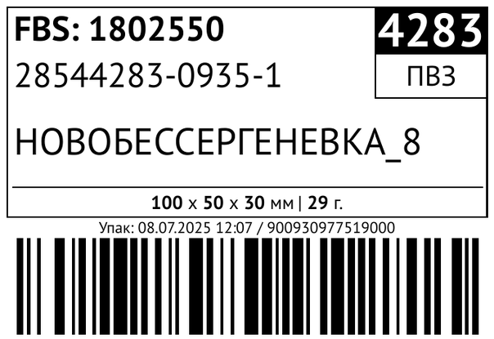 | Солидарности FBS
32773211-0104-5 | 1 | 415 | 443-52147 | Держатель кольца и украшений белый | OZN-ИП | 2025-07-08 22:04 | 2025-07-09 |  | 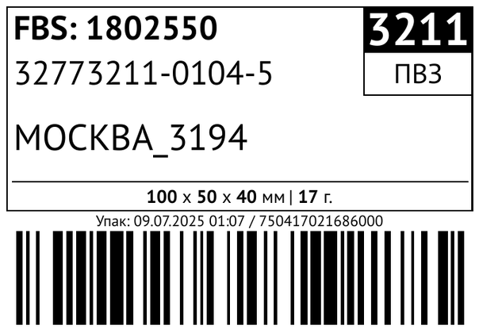 | Солидарности FBS
08018221-0271-1 | 1 | 525 | 589-51630 | Заслонка для холодильников совместима с Samsung DA31-00085A | OZN-ИП | 2025-07-08 17:42 | 2025-07-08 |  | 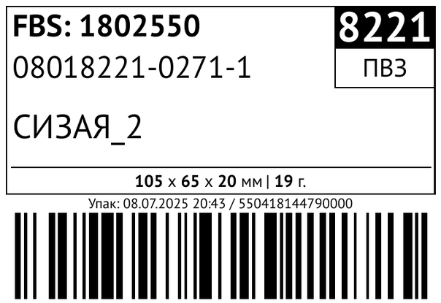 | Солидарности FBS
0110622595-0022-1 | 1 | 1700 | N421-11-45K | Комплект адаптеров под номерной знак Geely Monjaro, передние и задние, убирает писк парктроников | OZN-ИП | 2025-07-08 05:38 | 2025-07-08 |  | 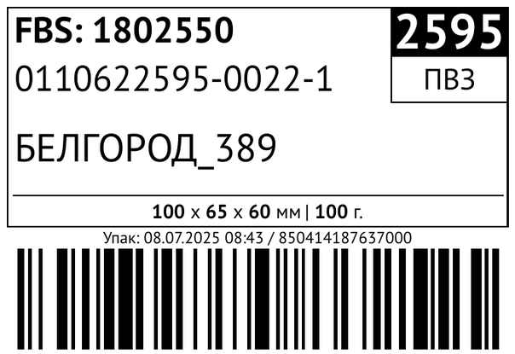 | Солидарности FBS
0156793162-0018-1 | 1 | 365 | 524-52459 | Крепление держатель для видеорегистратора 70mai | OZN-ИП | 2025-07-08 16:38 | 2025-07-08 |  | 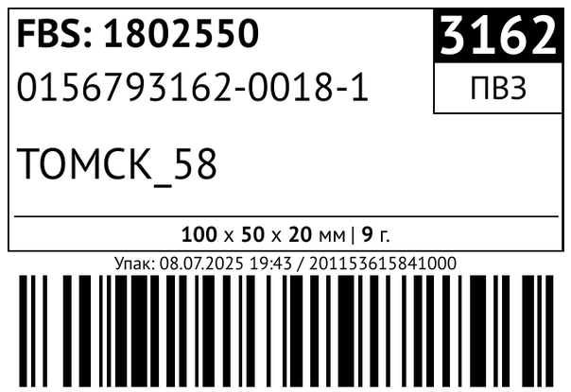 | Солидарности FBS
84717074-0670-1 | 1 | 365 | 524-52459 | Крепление держатель для видеорегистратора 70mai | OZN-ИП | 2025-07-08 18:05 | 2025-07-08 |  | 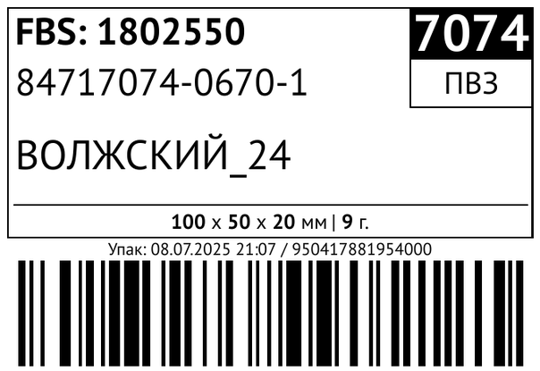 | Солидарности FBS
0138380984-0013-1 | 1 | 900 | 499-52048 | Мини руль для джойстика PS5 | OZN-ИП | 2025-07-08 14:28 | 2025-07-08 |  | 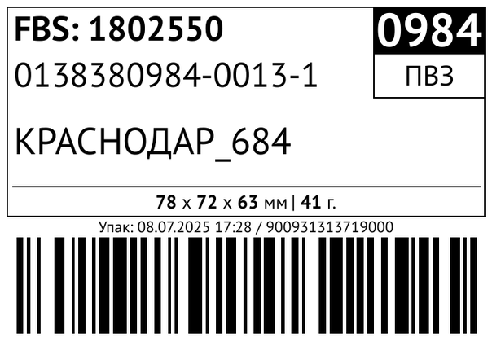 | Солидарности FBS
47308460-0064-1 | 1 | 475 | 599-52150 | Планка ножа для машинки Moser 1400 | OZN-ИП | 2025-07-09 03:28 | 2025-07-09 |  | 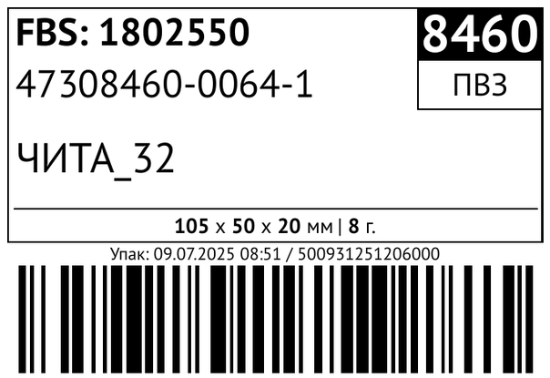 | Солидарности FBS
87875418-0007-1 | 1 | 475 | 599-52150 | Планка ножа для машинки Moser 1400 | OZN-ИП | 2025-07-08 08:51 | 2025-07-08 |  | 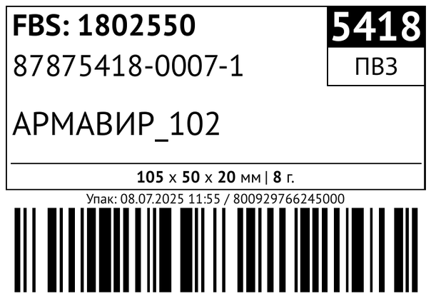 | Солидарности FBS
0149886880-0060-1 | 1 | 835 | 192-40429 | Поджим задней передачи OPEL Omega B | OZN-ИП | 2025-07-08 12:32 | 2025-07-08 |  | 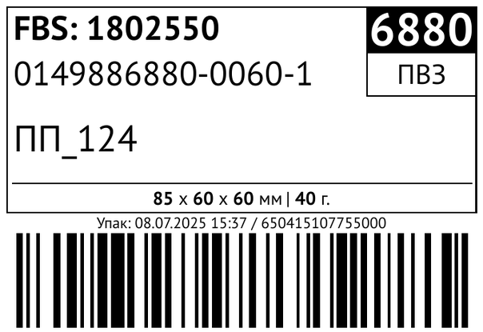 | Солидарности FBS
0132347612-0032-1 | 1 | 650 | 595-51954 | Пятка-удлинитель пускового устройства ПУ-3 | OZN-ИП | 2025-07-08 23:49 | 2025-07-09 |  | 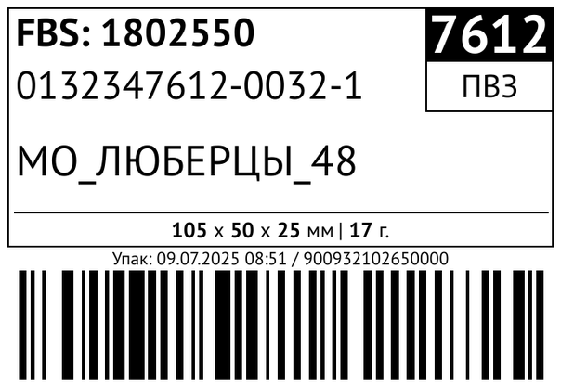 | Солидарности FBS
89007810-0097-2 | 1 | 650 | 595-51954 | Пятка-удлинитель пускового устройства ПУ-3 | OZN-ИП | 2025-07-08 15:04 | 2025-07-08 |  | 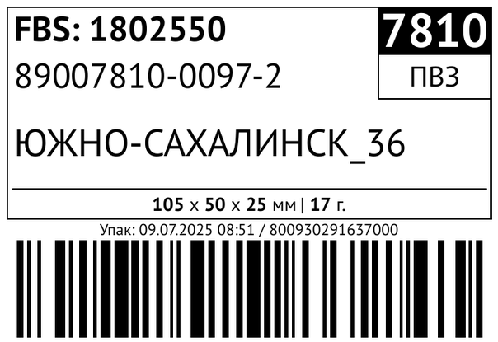 | Солидарности FBS
74086181-0081-1 | 1 | 501 | 594-51950 | Ремкомплект для блендера Bosch | OZN-ИП | 2025-07-08 15:34 | 2025-07-08 |  | 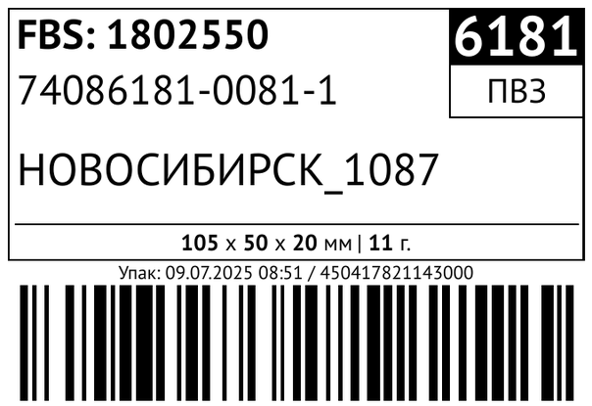 | Солидарности FBS
68482638-0321-2 | 1 | 800 | 566-51724 | Ролики усиленные для направляющих мебельной фурнитуры | OZN-ИП | 2025-07-09 05:07 | 2025-07-09 |  | 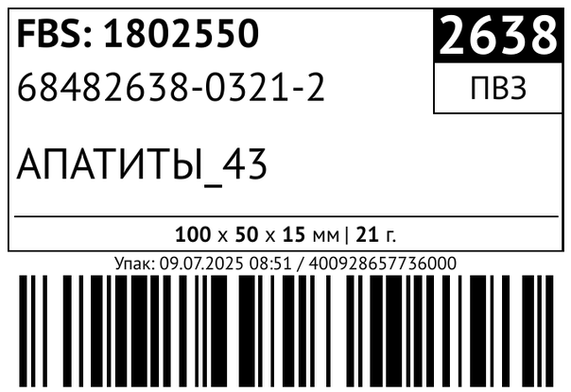 | Солидарности FBS
43871769-0109-3 | 1 | 1300 | 592-51937 | Угол каменщика 4 пары. | OZN-ИП | 2025-07-08 07:00 | 2025-07-08 |  | 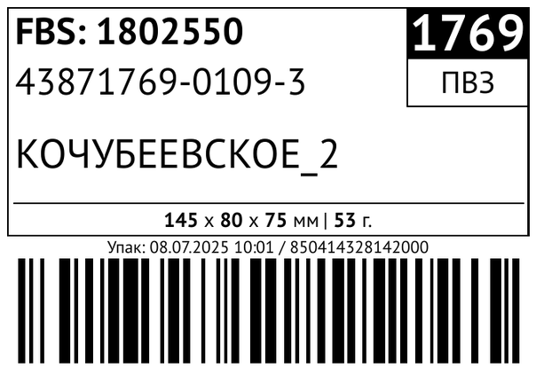 | Солидарности FBS
0132028486-0109-3 | 4 | 500 | 202-40439 | Фиксатор болта багажника SsangYong | OZN-ИП | 2025-07-08 11:38 | 2025-07-08 |  | 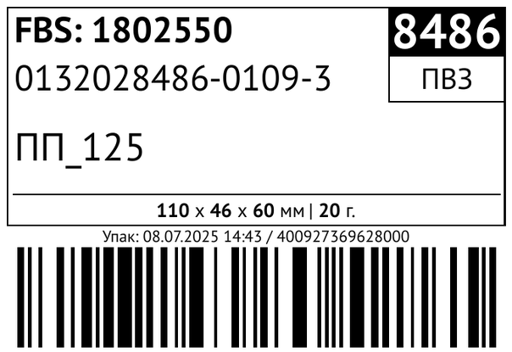 | Солидарности FBS
0201710993-0003-1 | 1 | 555 | 459-53059 | Форсунка веерная для омывателя Nissan Primera | OZN-ИП | 2025-07-08 08:12 | 2025-07-08 |  | 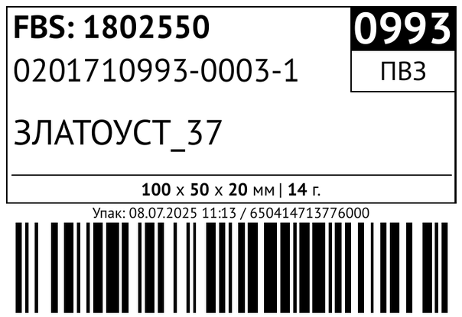 | Солидарности FBS
38968053-0552-1 | 1 | 555 | 459-53059 | Форсунка веерная для омывателя Nissan Primera | OZN-ИП | 2025-07-08 15:30 | 2025-07-08 |  | 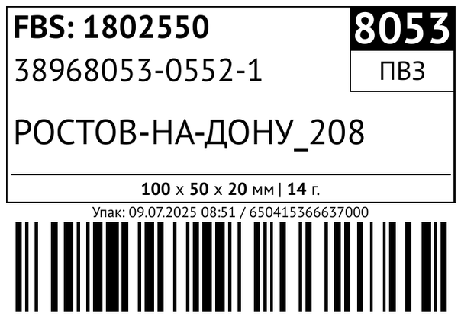 | Солидарности FBS
82628535-0022-1 | 1 | 555 | 459-53059 | Форсунка веерная для омывателя Nissan Primera | OZN-ИП | 2025-07-08 09:06 | 2025-07-08 |  | 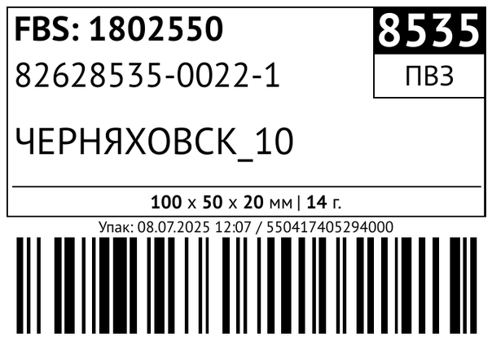 | Солидарности FBS
0180749267-0083-1 | 1 | 415 | N324-17-004 | Шестерня замка багажника Skoda Fabia, Rapid, Volkswagen Polo | OZN-ИП | 2025-07-08 14:38 | 2025-07-08 |  | 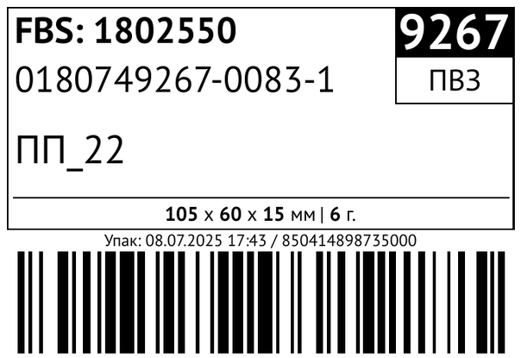 | Солидарности FBS
0100718608-0506-2 | 1 | 415 | шестерня VAG | Шестерня замка багажника Volkswagen Polo, Skoda Fabia, Rapid | OZN-ИП | 2025-07-09 02:30 | 2025-07-09 |  | 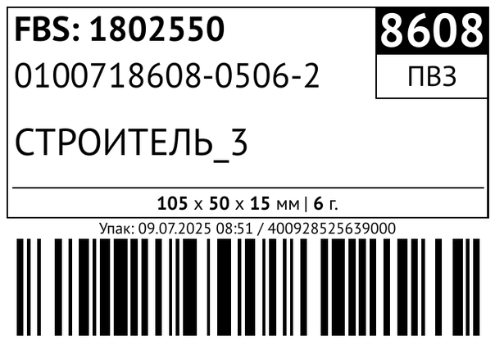 | Солидарности FBS
83151187-0069-1 | 1 | 415 | шестерня VAG | Шестерня замка багажника Volkswagen Polo, Skoda Fabia, Rapid | OZN-ИП | 2025-07-09 05:45 | 2025-07-09 |  | 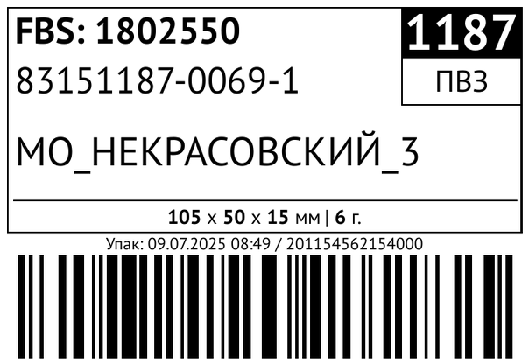 | Солидарности FBS

